Sheet1
普通攻击技能设定

目的：
提供玩家最基础的攻击方式

设定：
普通攻击的位置参考下图
普通攻击采用技能的实现方式

职业 | id | cd | 伤害计算
战士 | 1000 | 0.6 | 100%的物理攻击
道士 | 2000 | 0.6 | 100%的法术攻击
法师 | 3000 | 0.6 | 100%的法术攻击

伤害计算：
伤害计算方式与其他技能相同
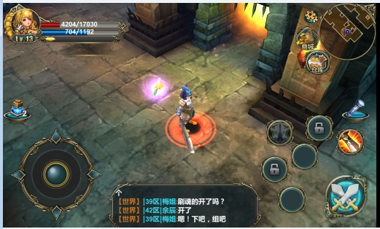
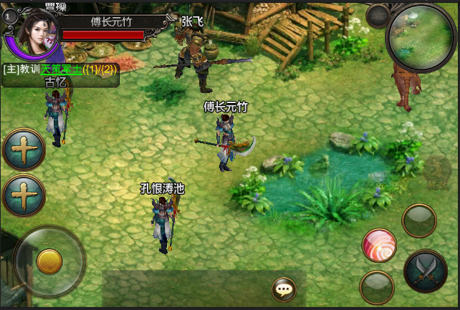

 |  |  |  |  |  | 技能1

 |  |  |  |  |  | 普通攻击

 |  |  |  | 技能2 | 技能3

攻击判断
1）朝向：怪物是否在角色朝向的扇面内
2）距离：角色与怪物的间距是否＜攻击距离

举例：（星星=怪物，扇面=角色）

不可攻击1 |  | 不可攻击2

可以攻击1

3）符合攻击条件，角色调整方向面对怪物，并产生攻击
4）当不符合攻击条件，角色超当前方向释放技能

